版本控管
大項目
Online作業
中項目
APF 使用者管理
細項
APF0302 密碼還原
標題
功能簡述
製作人
馬凱林
製作日
20131011

NO. | 版本 | 修改說明 | 日期
1 | 1.0 | 初版 | 2013-10-16

功能簡述
大項目
Online作業
中項目
APF 使用者管理
細項
APF0302 密碼還原
標題
功能簡述
製作人
馬凱林
製作日
2013111
View |  | 回總表

功能 Use Case
密碼還原
效能需求 | 資料處理量
最大處理人數 - 350人 concurrent數 150人 - 3秒以內 | 每月預計1000筆
簡述/目標 | 業務需求目的
1. 選取特定帳號密碼進行密碼還原。 | 1. 使用者如忘記密碼時，可透此功能將密碼還原為初始預設值。
主要參與者 | 支援性參與者
授權功能使用者
觸發事件Triggers | 事先條件Preconditions
使用者由功能清單點選密碼還原時 | 1. 主檔已建立使用者帳號及該使用者角色有此功能權限
處理流程說明

其他

IPO
大項目
Online作業
中項目
APF 使用者管理
細項
APF0302 密碼還原
標題
IPO圖
製作人
陳懿信
製作日
20131021
回總表

大項目
Online作業
中項目
APF 使用者管理
細項
APF0101 角色維護
標題
功能簡述
製作人
陳慕霖
製作日
20131003

畫面_APF0302MM1
大項目
Online作業
中項目
APF 使用者管理
細項
APF0302 密碼還原
標題
APF0302MM1 密碼還原主頁面
製作人
馬凱林
製作日
20131011
 |  |  |  |  | 回總表

畫面示意圖
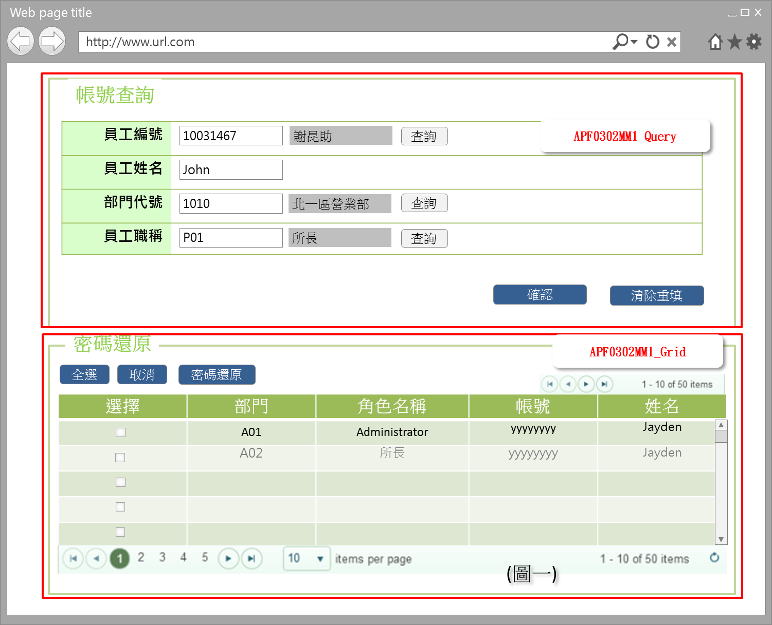 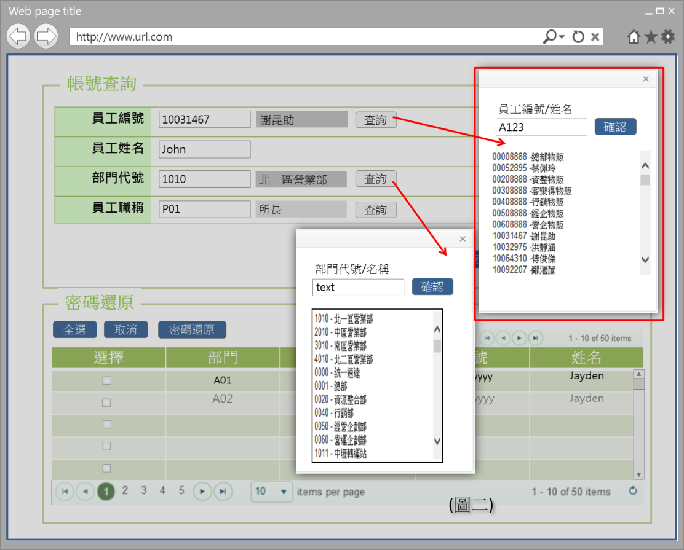

事前檢核
1.前畫面:首頁 1.1 SESSION內容: 1.2 成立條件:該使用者擁有此功能查詢權限
事後檢核
無
前端檢核
APF0302MM1_Query 檢查時機：離開欄位時
NO | 項目名稱 | 檢核項目
1 | 員工編號 | 輸入型態:string 格式:英數字 最大長度限制:英文10(控制項控制)
2 | 員工姓名 | 輸入型態:string 格式:中英數字 最大長度限制:中文20(控制項控制)
3 | 部門代號 | 輸入型態:string 格式:英數字 最大長度限制:英文10(控制項控制)
4 | 員工職稱 | 輸入型態:string 格式:英數字 最大長度限制:英文5(控制項控制)

APF0302MM1_Grid
NO | 項目名稱 | 檢核項目
1 | 部門 | 顯示用。
2 | 角色名稱 | 顯示用。
3 | 帳號 | 顯示用。
4 | 姓名 | 顯示用。

後端檢核
APF0101MM1_Query 檢查時機：按下『確認』鈕時
NO | 項目名稱 | 檢核項目
1 | 員工編號 | 若查無符合的資料，則出現錯誤訊息，訊息內容請參考APF訊息表-APF_NO 02001。
2 | 員工姓名
3 | 部門代號
4 | 員工職稱

APF0101MM1_Grid
NO | 項目名稱 | 檢核項目
1 | 部門 | 顯示用。
2 | 角色名稱 | 顯示用。
3 | 帳號 | 顯示用。
4 | 姓名 | 顯示用。

Button說明
NO | 控制項名稱 | call methods | 重要參數 | 主要處理內容
1 | 『APF0302MM1』Form |  |  | 開啟APF0302MM1_Query

APF0302MM1_Query
1 | 查詢 | _CLICK |  | 1.查詢按鈕提供開窗選取功能，例如:員工編號可自行輸入(模糊查詢)或點選查詢按鈕，跳出員工查詢視窗，於員工查詢視窗輸入條件(員工編號或員工姓名模糊查詢)後按下確認按鈕，下方顯示查詢結果，雙擊一筆員工查詢結果，帶回員工編號與員工姓名(圖二)。 2.按下查詢按紐呼叫開窗Javascript函數Suda3G.PopupWindow()，並於開窗之畫面輸入查詢條件後點選下方資料，系統會將值帶回填入原畫面之欄位(員工編號或部門代號等)並關閉開窗功能。
2 | 確認 | _CLICK |  | 1.開啟APF0302MM1_Grid，依輸入的查詢條件，整合後端 DB資料，並將查詢結果置於APF0302MM1_Grid中 2.呼叫AccountController.GetAccountsByFilter(string emp_id, string emp_name, string emp_department, string emp_position)並依照所輸入的查詢條件傳入並回傳JsonResult。 3.APF0302MM1_Grid接收由2.回傳之JsonResult並顯示查詢結果。
3 | 清除重填 | _CLICK |  | 清除APF0302MM1_Query畫面所有欄位

APF0302MM1_Grid
1 | 全選 | _CLICK |  | 將APF0302MM1_Grid內所有項目勾選
2 | 取消 | _CLICK |  | 將APF0302MM1_Grid內所有項目取消勾選
3 | 密碼還原 | _CLICK |  | 點選此按鈕後，系統回應提示確認訊息，訊息內容請參考APF訊息表 APF_NO 01010。 1. 若選擇是，則進行密碼還原，如成功，回到原本選取密碼還原畫面並回應成功訊息；如失敗，則顯示還原失敗訊息，仍回至原本畫面。 ，訊息內容請參考APF訊息表 APF_NO 01002 及 01005。 1.1 呼叫AccountController.ResetPassword(string[] Sids)將所選擇之使用者帳號集合傳入，並呼叫AccountController.GetDefaultPassword()取得預設密碼以進行變更。 註：預設密碼存放於common_parameter參數檔資料庫中，parameter_class=Account, parameter_name=DefaultPasswords, parameter_value={預設密碼} 2. 若選擇否，則不做任何動作。

特殊說明
NO | 應用時機

參考資料說明
1 | 共通元件
2 | 共通元件

欄位_APF0302MM1
大項目
Online作業
中項目
使用者管理
細項
APF0101 角色維護
標題
APF0101MM1 角色維護主頁面
製作人
陳慕霖
製作日
20131003
大項目
Online作業
中項目
APF 使用者管理
細項
APF0302 密碼還原
標題
APF0302MM1 密碼還原主頁面
製作人
馬凱林
製作日
20131011
 |  |  |  |  |  |  |  |  |  | 回總表

Global 參數
No. | 項目名稱 | UI控制項代號 | UI控制項型態及長度 | 對應Table Name | 對應Column Name | DB型態及長度 | 預設值 | 輸入/輸出 | 備註
1

APF0302MM1_Query
No. | 項目名稱 | UI控制項代號 | UI控制項型態及長度 | 對應Table Name | 對應Column Name | DB型態及長度 | 預設值 | 輸入/輸出 | 備註
1 | 員工編號 | txtINPUT_EMPLOYEE_ID | string 10 | vw_emp_unique | emp_id | varchar2(10) |  | I | 共通性 CMD DB
2 | 員工姓名 | txtINPUT_EMPLOYEE_NAME | string 20 | vw_emp_unique | emp_name | varchar2(20) |  | I | 共通性 CMD DB
3 | 部門代號 | txtINPUT_DEPT_ID | string 10 | vw_emp_unique | org_id | varchar2(10) |  | I | 共通性 CMD DB
4 | 員工職稱 | txtINPUT_EMPLOYEE_POSITION | string 5 | vw_emp_unique | suda_work_id | varchar2(5) |  | I | 共通性 CMD DB

APF0302MM1_Grid
No. | 項目名稱 | UI控制項代號 | UI控制項型態及長度 | 對應Table Name | 對應Column Name | DB型態及長度 | 預設值 | 輸入/輸出 | 備註
1 | 部門 | DEPT |  | vw_emp_unique | org_id | varchar2(10) |  | O | 共通性 CMD DB
2 | 角色名稱 | NAME |  | Core_Role | Name | varchar(20) |  | 0
3 | 帳號 | ACCOUNT |  | Core_User | Account | varchar(10) |  | 0
4 | 姓名 | EMPLOYEE_NAME |  | vw_emp_unique | emp_name | varchar2(20) |  | 0 | 共通性 CMD DB

APF0001MM1_common_parameter
No. | 項目名稱 | UI控制項代號 | UI控制項型態及長度 | 對應Table Name | 對應Column Name | DB型態及長度 | 預設值 | 輸入/輸出/必填 | 備註
1 | 類別key |  |  | common_parameter | class_id | int |  | I | PK，流水號
2 | 參數類別 |  |  | common_parameter | parameter_class | nvarchar(50) |  | M
3 | 參數名稱 |  |  | common_parameter | parameter_name | nvarchar(255) |  | M
4 | 參數值 |  |  | common_parameter | parameter_value | nvarchar(500) |  | M
5 | 參數說明 |  |  | common_parameter | parameter_desrciption | nvarchar(255) |  | M
6 | 登錄日期 |  |  | common_parameter | reg_date | datetime |  | M
7 | 啟用/停用 |  |  | common_parameter | enable_flag | bit |  | M

2.3 查詢「單位代號/單位名稱」開窗選取功能
No. | 項目名稱 | UI控制項代號 | UI控制項型態及長度 | 對應Table Name | 對應Column Name | DB型態及長度 | 預設值 | 輸入/輸出 | 備註
1 | 單位代號 | txtINPUT_ORG_ID | string 10 | vw_org_unique | org_id | varchar2(10) |  | I
2 | 單位名稱 | txtINPUT_ORG_NAME | string 20 | vw_org_unique | org_name | varchar2(20) |  | I
3 | 單位代號-單位名稱 | ORG_ID_NAME | string 35 |  |  |  |  | O | vw_org_unique.org_id + '-' + vw_org_unique.org_name

2.4 查詢「職稱代號/職稱名稱」開窗選取功能
No. | 項目名稱 | UI控制項代號 | UI控制項型態及長度 | 對應Table Name | 對應Column Name | DB型態及長度 | 預設值 | 輸入/輸出 | 備註
1 | 權限職稱代號 | txtSUDA_WORK_ID | string 10 | suda_work | suda_work_id | varchar2(5) |  | I | S0001~S0009
2 | 權限職稱名稱 | txtSUDA_WORK_NAME | string 20 | suda_work | suda_work_name | varchar2(50) |  | I | 名稱不可重複
3 | 權限職稱代號-權限職稱名稱 | SUDA_WORK_ID_NAME | string 60 |  |  |  |  | O | suda_work.suda_work_id + '-' + suda_work.suda_work_name

2.5 查詢「員工編號/員工姓名」開窗選取功能
No. | 項目名稱 | UI控制項代號 | UI控制項型態及長度 | 對應Table Name | 對應Column Name | DB型態及長度 | 預設值 | 輸入/輸出 | 備註
1 | 員工編號 | txtINPUT_EMP_ID | string 10 | vw_emp_unique | emp_id | varchar2(10) |  | I
2 | 員工姓名 | txtINPUT_EMP_NAME | string 20 | vw_emp_unique | emp_name | varchar2(20) |  | I
3 | 員工編號-單員工姓名 | EMP_ID_NAME | string 35 |  |  |  |  | O | vw_emp_unique.emp_id + '-' + vw_emp_unique.emp_name

